Sheet1
第9回 |  |  |  |  |  |  |  |  |  |  |  |  |  |  |  |  | 1

今日やること
1. 教科書の第9章
1.1 大数の法則
1.2 確率変数Xの期待値と分散，標準偏差
1.3 シミュレーション
1.4 中心極限定理
2. 報告

学生番号 | 1234567 | ←ここに学生番号を入力する．
氏名 |  | ←ここに氏名を入力する．
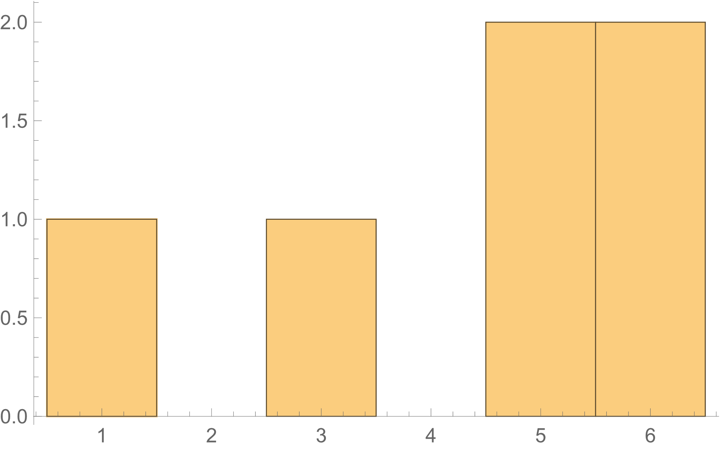
6面体のサイコロ，つまりふつうのサイコロを6回投げて，出た目Xの度数を数えます．
「現実」の数値は，後で紹介するシミュレーションの結果です．
ヒストグラムも描いておきます．

X | 理想 | 現実
1 | 1 | 1
2 | 1 | 0
3 | 1 | 1
4 | 1 | 0
5 | 1 | 2
6 | 1 | 2

すべての目が1回ずつ出るのが理想ですが，そうなることはまれでしょう．
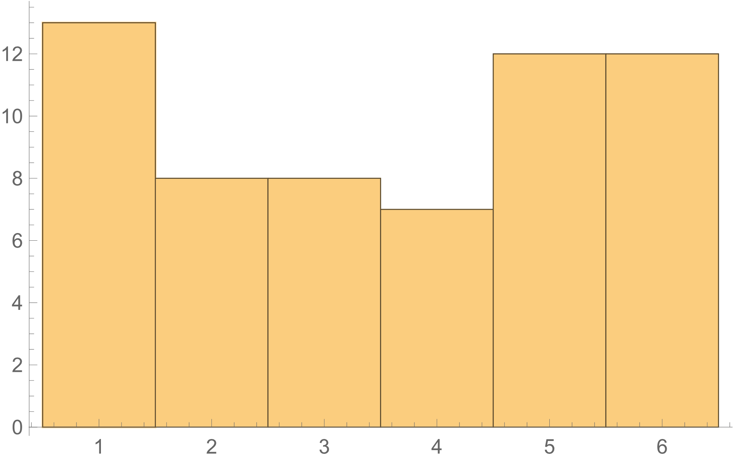
では，60回投げたらどうでしょう．

X | 理想 | 現実
1 | 10 | 13
2 | 10 | 8
3 | 10 | 8
4 | 10 | 7
5 | 10 | 12
6 | 10 | 12

すべての目が10回ずつ出るという理想に，少し近づいています．

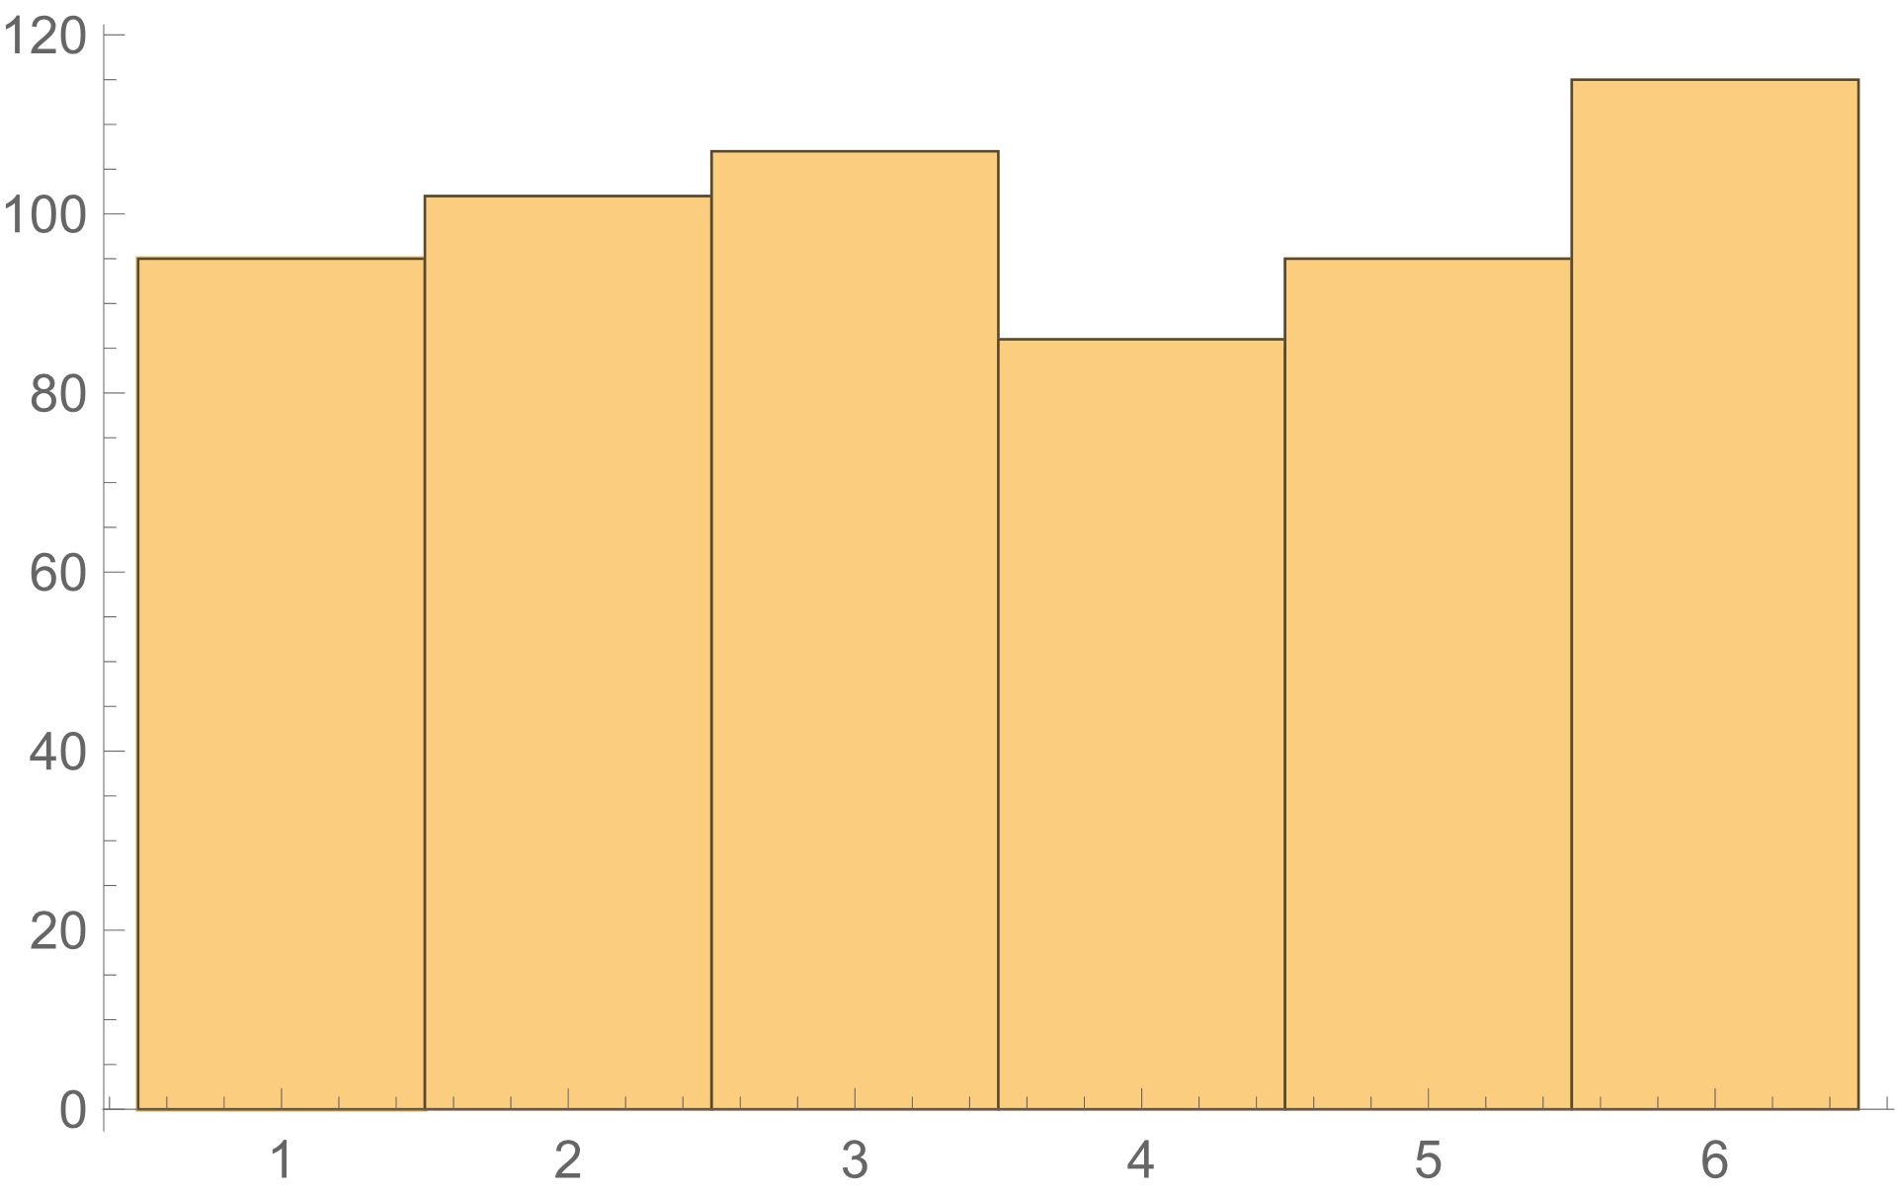
では，600回投げたらどうでしょう．

X | 理想 | 現実
1 | 10 | 115
2 | 10 | 95
3 | 10 | 107
4 | 10 | 95
5 | 10 | 86
6 | 10 | 102

すべての目が100回ずつ出るという理想に，さらに近づきました．

このように，回数を増やすと理想に近づくを，「大数の法則」といいいます．
「法則」というと，科学(実験で確認すること）のように聞こえますが，これは数学的に証明された「定理」です．

このことを，もう少し正確に表現するために，専門用語をいくつか導入します．
まず，サイコロの出る目のような，確率的に決まる数を，確率変数といいます．
確率変数の具体的な値に対する確率の全体を，確率分布といいいます．

サイコロを1個投げる場合
サイコロの出る目Xは確率変数です．
このXの確率分布は次のようになります．

X | 確率
1 | 0.16666666667
2 | 0.16666666667
3 | 0.16666666667
4 | 0.16666666667
5 | 0.16666666667
6 | 0.16666666667

サイコロをn回投げたときに，1がr回出るとします．
「nが大きくなると，r/nは1/6に近づく」というのが大数の法則です．
他の数についても同様です．
実際，上で見たように，サイコロを投げる回数を6→60→600と増やしたら，1の割合は1/6に近づいていました．

さて，Xの平均は，理想的にはいくつになるでしょうか．

X | 度数
1 | 1
2 | 1
3 | 1
4 | 1
5 | 1
6 | 1
 |  |  | ←平均を求めてください．
この度数分布表から平均を求めることはできますね．
3.5です．
わからない人は，第6回の内容を復習してください．

次の場合はどうでしょうか．

X | 度数
1 | 10
2 | 10
3 | 10
4 | 10
5 | 10
6 | 10
 |  |  | ←平均を求めてください．

度数によらず，同じ結果になります．
だったら初めから，確率のまま計算してもいいでしょう．

X | 確率 | X * 確率
1 | 0.16666666667 |  | ←式を入れて
2 | 0.16666666667 |  | ←コピペ
3 | 0.16666666667 |  | ←コピペ
4 | 0.16666666667 |  | ←コピペ
5 | 0.16666666667 |  | ←コピペ
6 | 0.16666666667 |  | ←コピペ
 |  |  | ←合計

同じ結果になりますね．
このように，確率変数Xの値に確率を掛けて合計したものを，「Xの期待値」といいます．
「Xの平均」でもいいです．

X | 確率
1 | 0.16666666667
2 | 0.16666666667
3 | 0.16666666667
4 | 0.16666666667
5 | 0.16666666667
6 | 0.16666666667
 |  | ←SUMPRODUCTを使うのが簡単です．
 | ↑平均つまりXの期待値

サイコロを投げた結果の平均は3.5ということです．
これを，シミュレーションで確かめてみましょう．

サイコロを1回投げるということは「=RANDBETWEEN(1,6)」でシミュレートできます．
 | ←ここで試してみてください．

今，↓の行に1から600までの整数を入れてあります．（Ctrlを押しながら右キーを押すとWSまで行きます．）
この入れ方がわからない人は，第4回の内容を復習してください．
1 | 2 | 3 | 4 | 5 | 6 | 7 | 8 | 9 | 10 | 11 | 12 | 13 | 14 | 15 | 16 | 17 | 18 | 19 | 20 | 21 | 22 | 23 | 24 | 25 | 26 | 27 | 28 | 29 | 30 | 31 | 32 | 33 | 34 | 35 | 36 | 37 | 38 | 39 | 40 | 41 | 42 | 43 | 44 | 45 | 46 | 47 | 48 | 49 | 50 | 51 | 52 | 53 | 54 | 55 | 56 | 57 | 58 | 59 | 60 | 61 | 62 | 63 | 64 | 65 | 66 | 67 | 68 | 69 | 70 | 71 | 72 | 73 | 74 | 75 | 76 | 77 | 78 | 79 | 80 | 81 | 82 | 83 | 84 | 85 | 86 | 87 | 88 | 89 | 90 | 91 | 92 | 93 | 94 | 95 | 96 | 97 | 98 | 99 | 100 | 101 | 102 | 103 | 104 | 105 | 106 | 107 | 108 | 109 | 110 | 111 | 112 | 113 | 114 | 115 | 116 | 117 | 118 | 119 | 120 | 121 | 122 | 123 | 124 | 125 | 126 | 127 | 128 | 129 | 130 | 131 | 132 | 133 | 134 | 135 | 136 | 137 | 138 | 139 | 140 | 141 | 142 | 143 | 144 | 145 | 146 | 147 | 148 | 149 | 150 | 151 | 152 | 153 | 154 | 155 | 156 | 157 | 158 | 159 | 160 | 161 | 162 | 163 | 164 | 165 | 166 | 167 | 168 | 169 | 170 | 171 | 172 | 173 | 174 | 175 | 176 | 177 | 178 | 179 | 180 | 181 | 182 | 183 | 184 | 185 | 186 | 187 | 188 | 189 | 190 | 191 | 192 | 193 | 194 | 195 | 196 | 197 | 198 | 199 | 200 | 201 | 202 | 203 | 204 | 205 | 206 | 207 | 208 | 209 | 210 | 211 | 212 | 213 | 214 | 215 | 216 | 217 | 218 | 219 | 220 | 221 | 222 | 223 | 224 | 225 | 226 | 227 | 228 | 229 | 230 | 231 | 232 | 233 | 234 | 235 | 236 | 237 | 238 | 239 | 240 | 241 | 242 | 243 | 244 | 245 | 246 | 247 | 248 | 249 | 250 | 251 | 252 | 253 | 254 | 255 | 256

↑の600個のセルに，「=RANDBETWEEN(1,6)」と入力してください．
ヒント：左端だけ入力して，行全体を選択，リボンの「編集」のフィル→→方向へコピー，が簡単です．（600で止まりませんが）

 | ←平均（AVERAGE）を求めてください．3.5に近い値になるはずです．（ヒント：600個の範囲はAからWSまでです．）
 | ←分散（VAR.P）を求めてください．2.92に近い値になるはずです．本当はVAR.Sを使うのですが，今は気にしない．
 | ←標準偏差（STDEV.P）を求めてください．本当はSTDEV.Sを使うのですが，今は気にしない．

度数分布表を作り，ヒストグラムを描いてください．
ヒストグラムの例を載せておきます．

X | 度数
1
2
3
4
5
6

少し話を変えます．
さいころを2個投げて，出た目の平均をXとします．
たとえば，2と4が出たら，X=(2+4)/2=3です．

Xの確率分布と期待値を求めてください．（場合の数を自分で数えるのです．）

X | 確率 | ヒント
1 | 0.027777777778 | ←2個のさいころが(1, 1)になる確率は1/36だから「=1/36」
1.5 | 0.055555555556 | ←2個のさいころが(1, 2)または(2, 1)になる確率は2/36だから「=2/36」
2 | 0.083333333333 | ←2個のさいころが(1, 3)または(2, 2)または(1, 3)になる確率は3/36だから「=3/36」
2.5
3 |  |  |  |  |  |  | 「プログラム言語とプログラミング」を履修していれば， 場合の数は次のように求められます． import collections x = range(1,7) c = collections.Counter([(a + b) / 2 for a in x for b in x]) for k ,v in c.items(): print(k, v)
3.5
4
4.5
5
5.5
6 | 0.027777777778 | ←2個のさいころが(1, 1)になる確率は1/36だから「=1/36」
 |  | ←合計（SUM）は1になるはずです．
 |  | ←期待値（SUMPRODUCT）は3.5になるはずです．

「サイコロを1回投げる場合」と同じような棒グラフを描いてください．
参考例を載せておきます．
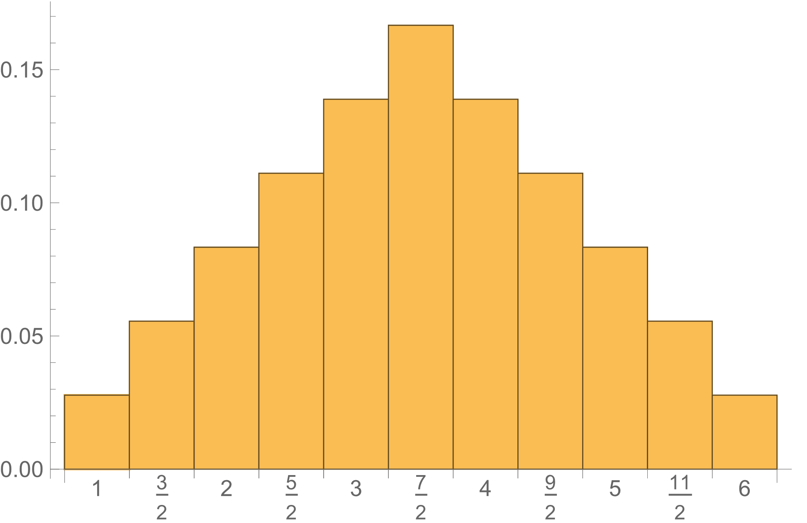
サイコロを1個投げる場合

両者を比べて確認してほしいことは，2個にしたら中心付近が大きくなったということです．

シミュレーションもやってみましょう．

1 | 2 | 3 | 4 | 5 | 6 | 7 | 8 | 9 | 10 | 11 | 12 | 13 | 14 | 15 | 16 | 17 | 18 | 19 | 20 | 21 | 22 | 23 | 24 | 25 | 26 | 27 | 28 | 29 | 30 | 31 | 32 | 33 | 34 | 35 | 36 | 37 | 38 | 39 | 40 | 41 | 42 | 43 | 44 | 45 | 46 | 47 | 48 | 49 | 50 | 51 | 52 | 53 | 54 | 55 | 56 | 57 | 58 | 59 | 60 | 61 | 62 | 63 | 64 | 65 | 66 | 67 | 68 | 69 | 70 | 71 | 72 | 73 | 74 | 75 | 76 | 77 | 78 | 79 | 80 | 81 | 82 | 83 | 84 | 85 | 86 | 87 | 88 | 89 | 90 | 91 | 92 | 93 | 94 | 95 | 96 | 97 | 98 | 99 | 100 | 101 | 102 | 103 | 104 | 105 | 106 | 107 | 108 | 109 | 110 | 111 | 112 | 113 | 114 | 115 | 116 | 117 | 118 | 119 | 120 | 121 | 122 | 123 | 124 | 125 | 126 | 127 | 128 | 129 | 130 | 131 | 132 | 133 | 134 | 135 | 136 | 137 | 138 | 139 | 140 | 141 | 142 | 143 | 144 | 145 | 146 | 147 | 148 | 149 | 150 | 151 | 152 | 153 | 154 | 155 | 156 | 157 | 158 | 159 | 160 | 161 | 162 | 163 | 164 | 165 | 166 | 167 | 168 | 169 | 170 | 171 | 172 | 173 | 174 | 175 | 176 | 177 | 178 | 179 | 180 | 181 | 182 | 183 | 184 | 185 | 186 | 187 | 188 | 189 | 190 | 191 | 192 | 193 | 194 | 195 | 196 | 197 | 198 | 199 | 200 | 201 | 202 | 203 | 204 | 205 | 206 | 207 | 208 | 209 | 210 | 211 | 212 | 213 | 214 | 215 | 216 | 217 | 218 | 219 | 220 | 221 | 222 | 223 | 224 | 225 | 226 | 227 | 228 | 229 | 230 | 231 | 232 | 233 | 234 | 235 | 236 | 237 | 238 | 239 | 240 | 241 | 242 | 243 | 244 | 245 | 246 | 247 | 248 | 249 | 250 | 251 | 252 | 253 | 254 | 255 | 256

↑の600個のセルに，「=(RANDBETWEEN(1,6)+RANDBETWEEN(1,6))/2」と入力してください．

 | ←平均（AVERAGE）を求めてください．3.5に近い値になるはずです．（ヒント：600個の範囲はAからWSまでです．）
 | ←分散（VAR.P）を求めてください．1.46に近い値になるはずです．本当はVAR.Sを使うのですが，今は気にしない．
 | ←標準偏差（STDEV.P）を求めてください．本当はSTDEV.Sを使うのですが，今は気にしない．

度数分布表を作り，ヒストグラムを描いてください．
ヒストグラムの例を載せておきます．

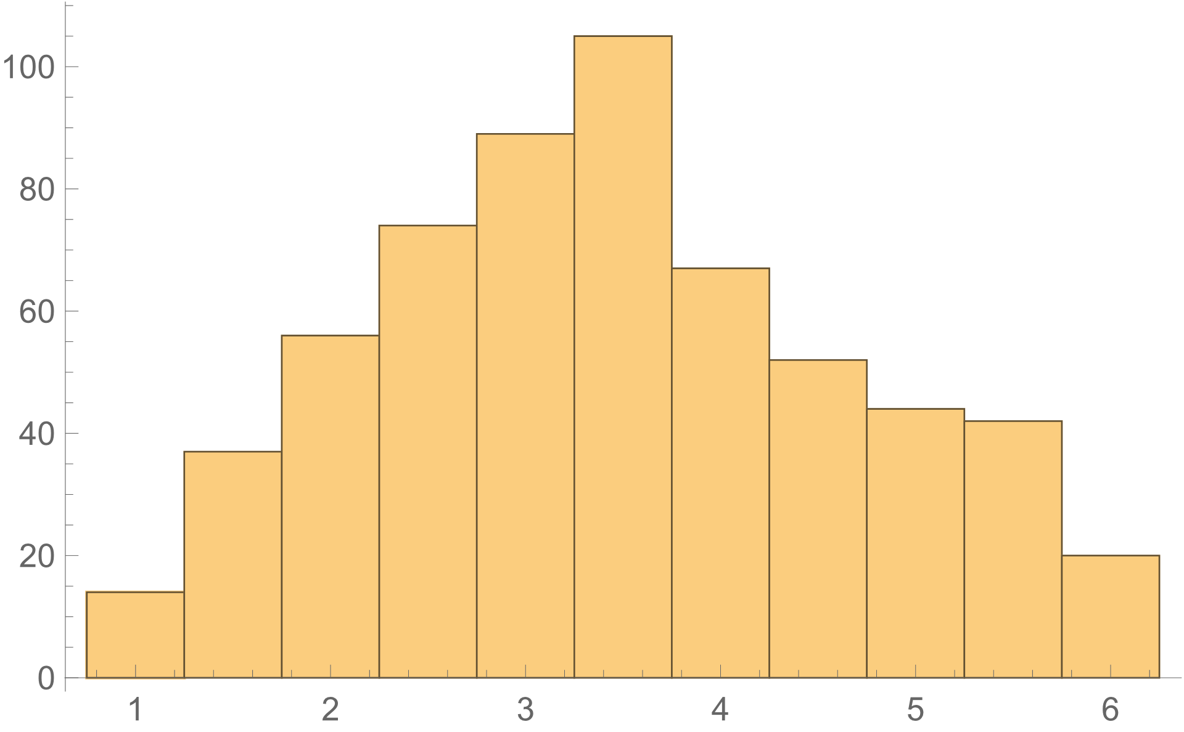
X | 度数
1
1.5
2
2.5
3
3.5
4
4.5
5
5.5
6

サイコロを1個投げて出た目Xの期待値は3.5，2個投げて出た目の平均の期待値も3.5でした．
どちらも3.5なのに，確率分布の形はかなり違います．
このことは，散らばり（ばらつき）の指標である分散や標準偏差を比べることでわかります．
これらはすでに計算してありますが，正確な値を次のように計算します．

まずはサイコロ1個の場合．

X | 確率 | 偏差の2乗*確率
1 | 0.16666666667 |  | ←(X-平均)^2*確率
2 | 0.16666666667 |  | ←コピペ
3 | 0.16666666667 |  | ←コピペ
4 | 0.16666666667 |  | ←コピペ
5 | 0.16666666667 |  | ←コピペ
6 | 0.16666666667 |  | ←コピペ
 |  |  | ←合計=分散 約2.92になるはず．（正確には35/12）
 | ↑平均つまりXの期待値 3.5になるはず |  | ←分散の平方根（SQRT）=標準偏差 約1.71になるはず．

次にサイコロ2個の平均の場合（確率は上からコピペしてください）

X | 確率 | 偏差の2乗*確率
1 |  |  | ←(X-平均)^2*確率
1.5 |  |  | ←コピペ
2 |  |  | ←コピペ
2.5 |  |  | ←コピペ
3 |  |  | ←コピペ
3.5 |  |  | ←コピペ
4 |  |  | ←コピペ
4.5 |  |  | ←コピペ
5 |  |  | ←コピペ
5.5 |  |  | ←コピペ
6 |  |  | ←コピペ
 |  |  | ←合計=分散 約1.46になるはず．(正確には35/24）
 | ↑平均つまりXの期待値 3.5になるはず |  | ←分散の平方根=標準偏差 約1.21になるはず．

サイコロの数が増えると，期待値は同じでも，分散や標準偏差は小さくなっています．
つまり，散らばり（ばらつき）が小さくなって，真ん中に寄ってきているのです．

いやな予感がしてきた人は勘が鋭い． |  |  |  |  |  |  | 「プログラム言語とプログラミング」を履修していれば， 場合の数は次のように求められます． import collections x = range(1,7) c = collections.Counter([(a + b + c) / 3 for a in x for b in x for c in x]) for k ,v in c.items(): print(k, v)
さいころを3個投げて，出た目の平均をXとします．
Xは確率変数です．
Xの確率分布を求めるのはちょっと大変ですね．

1 | 2 | 3 | 4 | 5 | 6 | 7 | 8 | 9 | 10 | 11 | 12 | 13 | 14 | 15 | 16 | 17 | 18 | 19 | 20 | 21 | 22 | 23 | 24 | 25 | 26 | 27 | 28 | 29 | 30 | 31 | 32 | 33 | 34 | 35 | 36 | 37 | 38 | 39 | 40 | 41 | 42 | 43 | 44 | 45 | 46 | 47 | 48 | 49 | 50 | 51 | 52 | 53 | 54 | 55 | 56 | 57 | 58 | 59 | 60 | 61 | 62 | 63 | 64 | 65 | 66 | 67 | 68 | 69 | 70 | 71 | 72 | 73 | 74 | 75 | 76 | 77 | 78 | 79 | 80 | 81 | 82 | 83 | 84 | 85 | 86 | 87 | 88 | 89 | 90 | 91 | 92 | 93 | 94 | 95 | 96 | 97 | 98 | 99 | 100 | 101 | 102 | 103 | 104 | 105 | 106 | 107 | 108 | 109 | 110 | 111 | 112 | 113 | 114 | 115 | 116 | 117 | 118 | 119 | 120 | 121 | 122 | 123 | 124 | 125 | 126 | 127 | 128 | 129 | 130 | 131 | 132 | 133 | 134 | 135 | 136 | 137 | 138 | 139 | 140 | 141 | 142 | 143 | 144 | 145 | 146 | 147 | 148 | 149 | 150 | 151 | 152 | 153 | 154 | 155 | 156 | 157 | 158 | 159 | 160 | 161 | 162 | 163 | 164 | 165 | 166 | 167 | 168 | 169 | 170 | 171 | 172 | 173 | 174 | 175 | 176 | 177 | 178 | 179 | 180 | 181 | 182 | 183 | 184 | 185 | 186 | 187 | 188 | 189 | 190 | 191 | 192 | 193 | 194 | 195 | 196 | 197 | 198 | 199 | 200 | 201 | 202 | 203 | 204 | 205 | 206 | 207 | 208 | 209 | 210 | 211 | 212 | 213 | 214 | 215 | 216 | 217 | 218 | 219 | 220 | 221 | 222 | 223 | 224 | 225 | 226 | 227 | 228 | 229 | 230 | 231 | 232 | 233 | 234 | 235 | 236 | 237 | 238 | 239 | 240 | 241 | 242 | 243 | 244 | 245 | 246 | 247 | 248 | 249 | 250 | 251 | 252 | 253 | 254 | 255 | 256

↑の600個のセルに，「=(RANDBETWEEN(1,6)+RANDBETWEEN(1,6)+RANDBETWEEN(1,6))/3」と入力してください．

 | ←平均（AVERAGE）を求めてください．3.5に近い値になるはずです．（ヒント：600個の範囲はAからWSまでです．）
 | ←分散（VAR.P）を求めてください．0.97に近い値になるはずです．本当はVAR.Sを使うのですが，今は気にしない．
 | ←標準偏差（STDEV.P）を求めてください．本当はSTDEV.Sを使うのですが，今は気にしない．

2個の場合より散らばり（ばらつき）がさらに小さくなっています．

度数分布表を作り，ヒストグラムを描いてください．
ヒストグラムの例を載せておきます．

X | 度数
1
1.3333333433
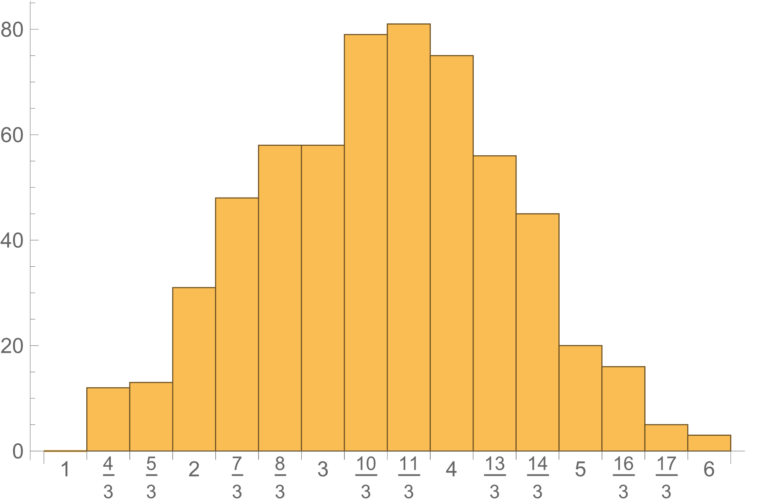
1.6666666867
2.00000003
2.3333333733
2.6666667167
3.00000006
3.3333334033
3.6666667467
4.00000009
4.3333334333
4.6666667767
5.00000012
5.3333334633
5.6666668067
6

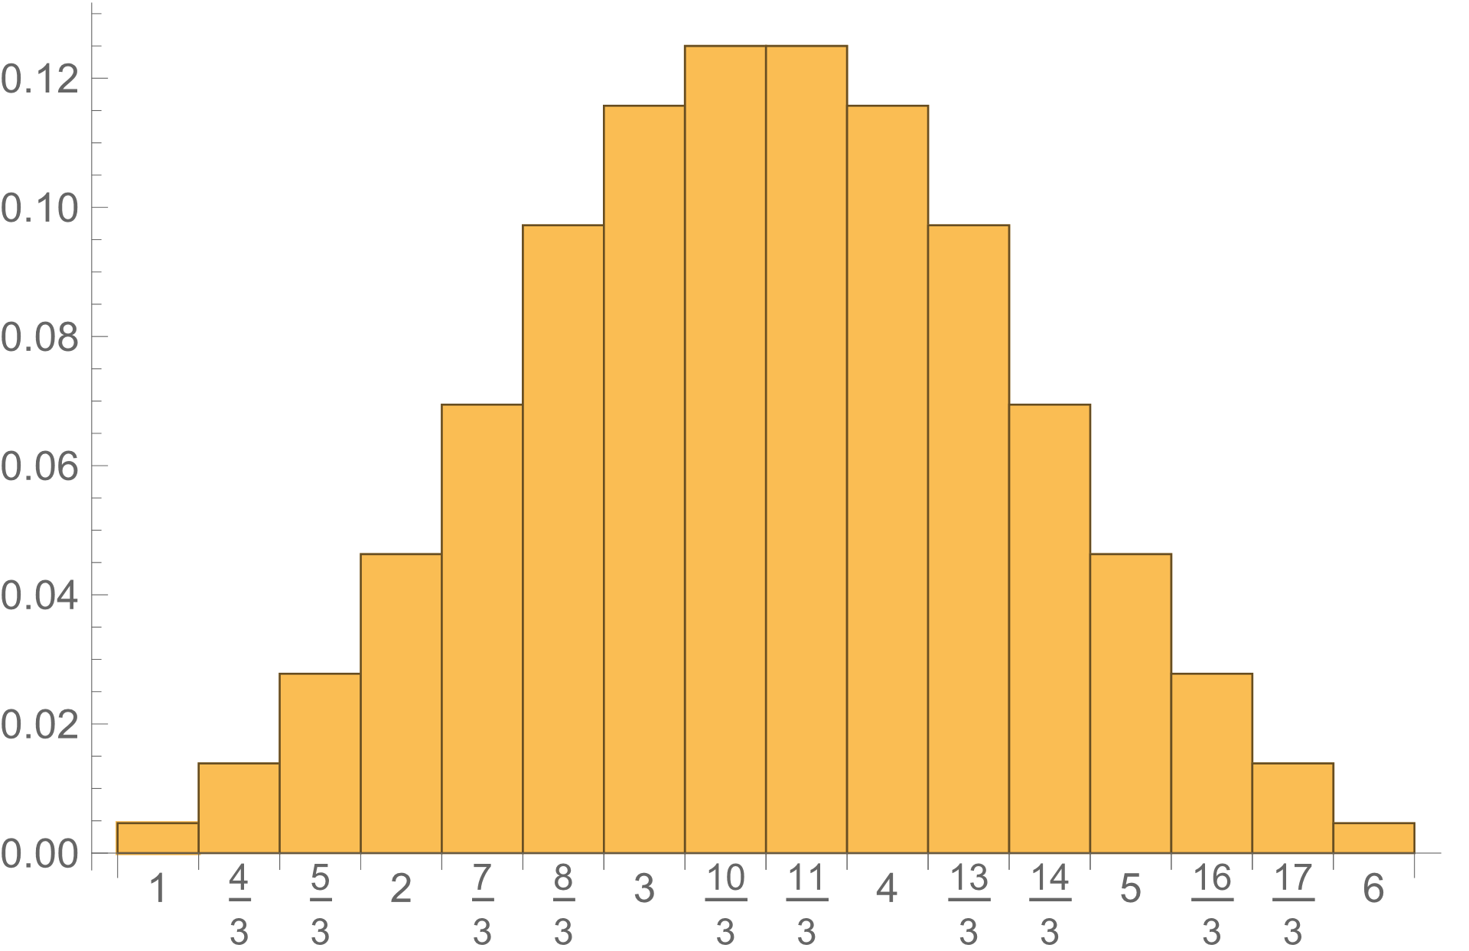
参考までに，正確に計算すると，確率分布は右図のようになります．分散は35/36です．
余力のある人は再現してみてください．

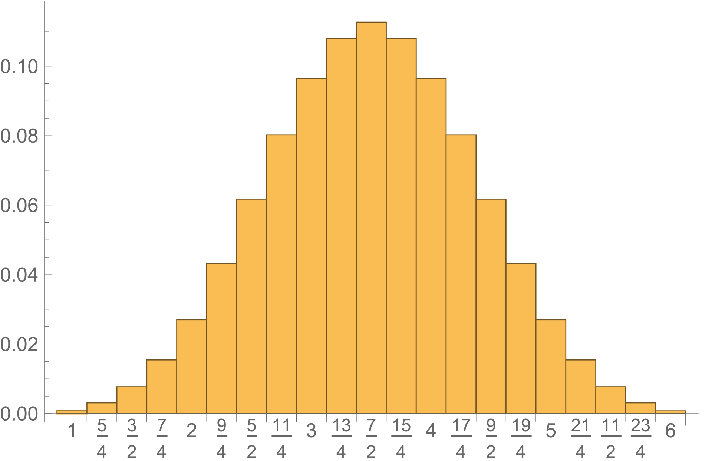
サイコロ4個ならこんな感じ．（分散は35/48）

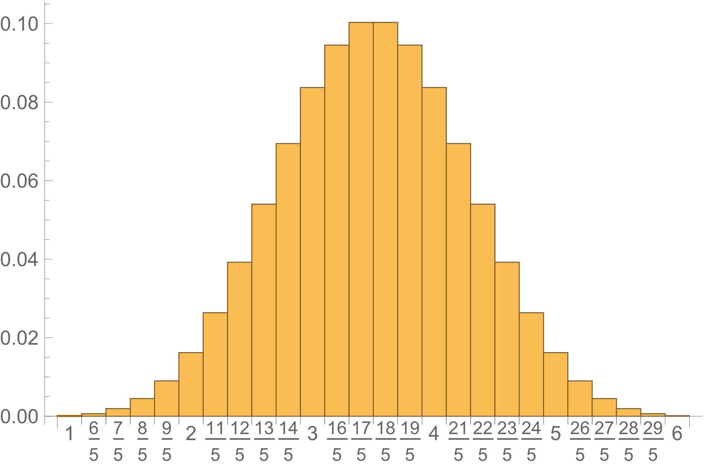
サイコロ5個ならこんな感じ．（分散は7/12）

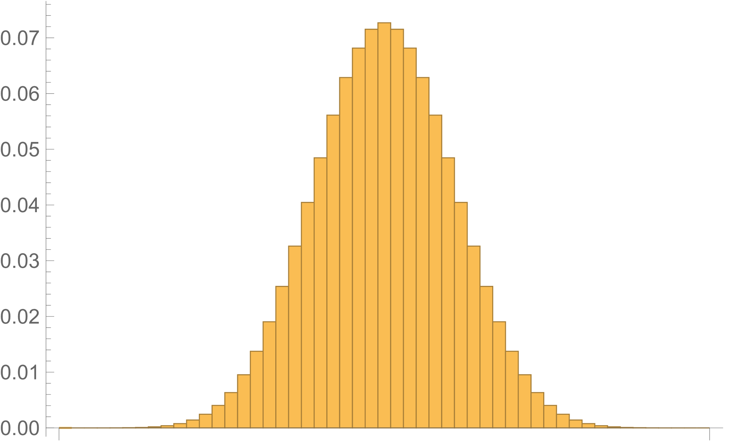
サイコロ10個ならこんな感じ．（分散は7/24）

という具合に，サイコロの数が多くなると，出た目の平均（3.5）のばらつきは小さくなり，確率分布の形はいわゆる「釣りがね形」に近づきます．
この，「釣りがね形」は正確には正規分布といいます．
今調べたのはサイコロの場合だけですが，どんな確率分布でも，それに従う確率変数の平均は，確率変数の数が多くなると正規分布に近づきます．
これを中心極限定理といいます．

